Hoja2
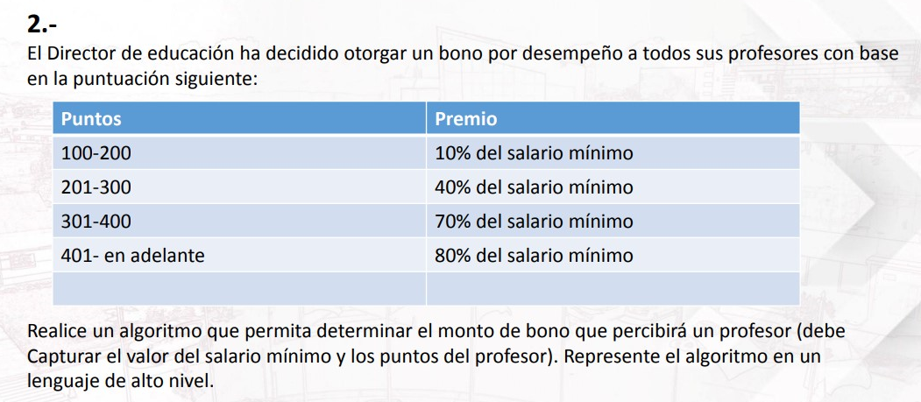

 |  |  | Datos de entrada |  |  | Datos de salida
Criterios | Su puntaje | Premio | Simular | Puntaje | Salario minimo | Bono
Profesores con: | Puntaj>=100 y Puntaj<=200 | 10% ó 0.1 | Profesor 1 | 150 | 1400 | 140
 | Puntaj>=201 y Puntaj<=300 | 40% ó 0.4 | Profesor 2 | 250 | 2000 | 800
 | Puntaj>=301 y Puntaj<=400 | 70% ó 0.7 | Profesor 3 | 350 | 2500 | 1750
 | Puntaj>=401 | 80% ó 0.8 | Profesor 4 | 490 | 3000 | 2400

